TC-18
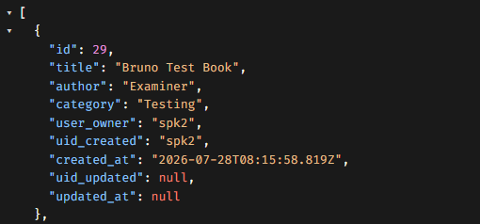
TC ID | Module | UC | Title | Type | Priority | Actor | Precondition | Test Steps | Expected Result | API / Tool | Status | Actual Result | Tester | Last Date Test | Note
TC-18 | Books | UC-05 | User ลบหนังสือของคนอื่นไม่ได้ | API | High | User (spk1) | รู้ id หนังสือของ spk2 | 1. Login spk1 2. DELETE /api/books/{id ของ spk2} | HTTP 404 Book not found; หนังสือยังอยู่ | DELETE /api/books/:id | Pass | ตามที่คาด | RAM | 2026-07-28

API

